Ergebnis
CO2e-Emissionen
Handlungsfeld | CO2e-Emissionen | Prozent
Wärme | 4.9 t CO2e | 45.7%
Strom | 1.8 t CO2e | 16.2%
Mobilität | 2.1 t CO2e | 19.8%
Ernährung | 1.3 t CO2e | 12.1%
Wasser | 0.004 t CO2e | 0.04%
Papier | 0.032 t CO2e | 0.29%
Digitalisierung | 0.6 t CO2e | 5.2%
Abfall | 0.072 t CO2e | 0.67%
Summe | 10.8 t CO2e | 100.0%

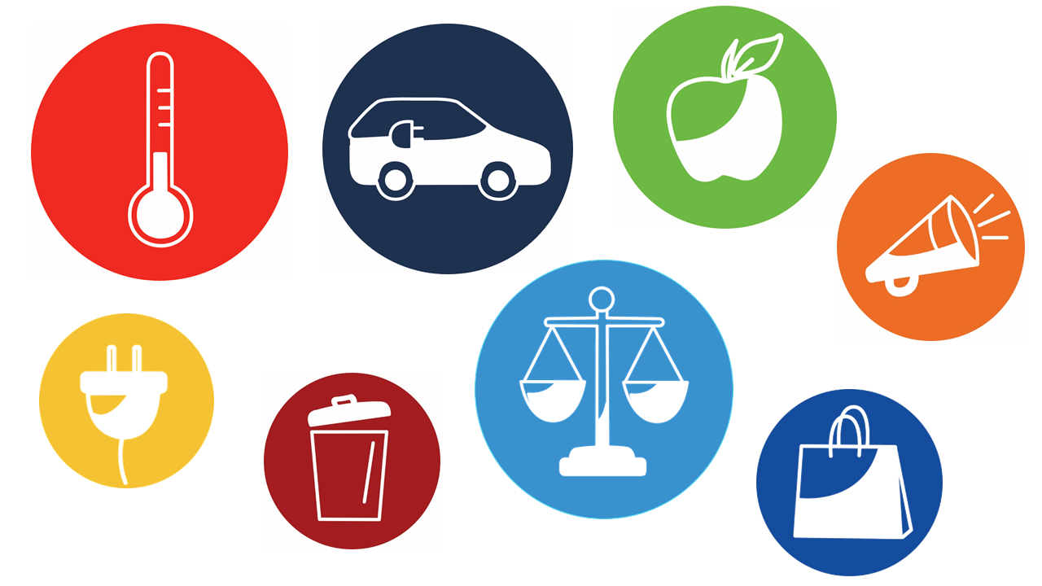
INFO*:
Anzahl Bäume zur Kompensation
864 | Bäume
Jahresverbrauch Anzahl Bürgerinnen und Bürger Deutschland
1.1 | Bürgerinnen und Bürger
Jahresverbrauch Anzahl Bürgerinnen und Bürger Ruanda
120 | Bürgerinnen und Bürger
Hin- und Rückflüge München - Tel Aviv (2.600 km)
11 | Flüge
Tage Kreuzfahrt
36 | Tage
Verbrauch Verbrennerauto
43,210 | km
Verbrauch Elektroauto (inkl. Strom und Herstellung)
129,630 | km

Quelle: Süddeutsche Zeitung, Wissen, Was ist „eine Tonne CO2“?, München, 27.11.2021

Vergleich
Vergleich CO2e-Emissionen
Datenbasis: Klimaschule Bayern, Jahr 2022, Stand: 12.10.2023
INFO: CO2e berücksichtigt alle Treibhausgase (e=Äquivialente). Inklusive Methan, Lachgas,
Flourkohlenwasserstoffe, usw.
 | Eingabefeld
Wärme
Energiebedarf pro Jahr | 20,000 | kWh
Jahresarbeitszahl Wärmepumpe | 3.0 | Hinweis: in der Regel zwischen 2,5 - 5,0
CO2e-Einsparung
Energieträger | Menge | Einheit | CO2e-Emission | CO2-Einsparung
Heizöl | 2,041 | l | 6.4 t CO2e | -31%
Erdgas | 20,000 | kWh | 4.9 t CO2e | 0%
Wärmepumpe Energiemix D | 6,667 | kWh | 2.9 t CO2e | 41%
Biogas (mit und ohne BHKW) | 20,000 | kWh | 3.0 t CO2e | 38%
Hackschnitzel (Fernwärme) | 20,000 | kWh | 0.7 t CO2e | 86%
Wärmepumpe Ökostrom mit Neuanlagenförderung | 6,667 | kWh | 0.4 t CO2e | 91%
Energieeinsparung
Energieträger | Menge |  |  | Energieeinsparung
Erdgas | 20,000 | kWh |  | 0%
Wärmepumpe | 6,667 | kWh |  | 67%
CO2e-Emissionen Wärme

Mobilität (Individualverkehr)
Fahrleistung pro Jahr | 12,000 | km
Verbrauch Verbrenner | 7.7 | l pro 100 km | Hinweis: 7,7l gemäß "Well-to-wheel"-Analyse der FH Kempten
Verbrauch Elektroauto | 18.0 | kWh pro 100 km | Hinweis: 18 kWh gemäß "Well-to-wheel"-Analyse der FH Kempten
Verbrauch Pedelec | 1.2 | kWh pro 100 km
Produktion Verbrennerauto | 8.0 | t CO2e (Mittelklassewagen)
Produktion Elektroauto | 13.0 | t CO2e (Mittelklassewagen mit 64 kWh)
Produktion Verbrennerauto | 15,300 | kWh (Mittelklassewagen mit 1.500 kg)
Produktion Elektroauto | 17,220 | kWh (Mittelklassewagen 64 kWh; 30 kWh pro kWh Akku)
Produktion Pedelec | 79 | kWh (20 kg, 0,5 kWh, 10.000 km Fahrleistung)
Gesamtfahrleistung Auto | 200,000 | km
CO2e-Einsparung (inkl. Produktion)
Art | Verbrauch |  | CO2e-Emission | CO2-Einsparung
Verbrenner | 924 l |  | 3.0 t CO2e | 0%
Elektroauto Energiemix D | 2,160 kWh |  | 1.7 t CO2e | 43%
Elektroauto Ökostrom, z. B. PV | 2,160 kWh |  | 0.9 t CO2e | 70%
Pedelec Energiemix D (Prod.: 8 g CO2e/km)* | 144 kWh |  | 0.1 t CO2e | 95%
Energieeinsparung (inkl. Produktion)
Art | kWh |  |  | Energieeinsparung
Verbrenner | 9,373 kWh |  |  | 0%
Elektroauto | 3,193 kWh |  |  | 66%
Pedelec Energiemix D | 238 kWh |  |  | 97%
*Quelle: https://www.brose-ebike.com/de-de/magazin/e-bike-und-umwelt/

CO2e-Emissionen Mobilität (inkl. Herstellung)

Ernährung
Anzahl Essensportionen | 1,000

Art |  |  | CO2e-Emission | CO2-Einsparung
Fleisch |  |  | 1.6 | 0%
Vegetarisch |  |  | 0.8 | 50%
Pflanzlich (vegan) |  |  | 0.6 | 63%

CO2e-Emission Ernährung

Version: 1.0, 20.10.2023
Originaldatei zusammengestellt: Stefan Rösch, Energie- und Klimaschutzmanager, Stadt Donauwörth

